关系图
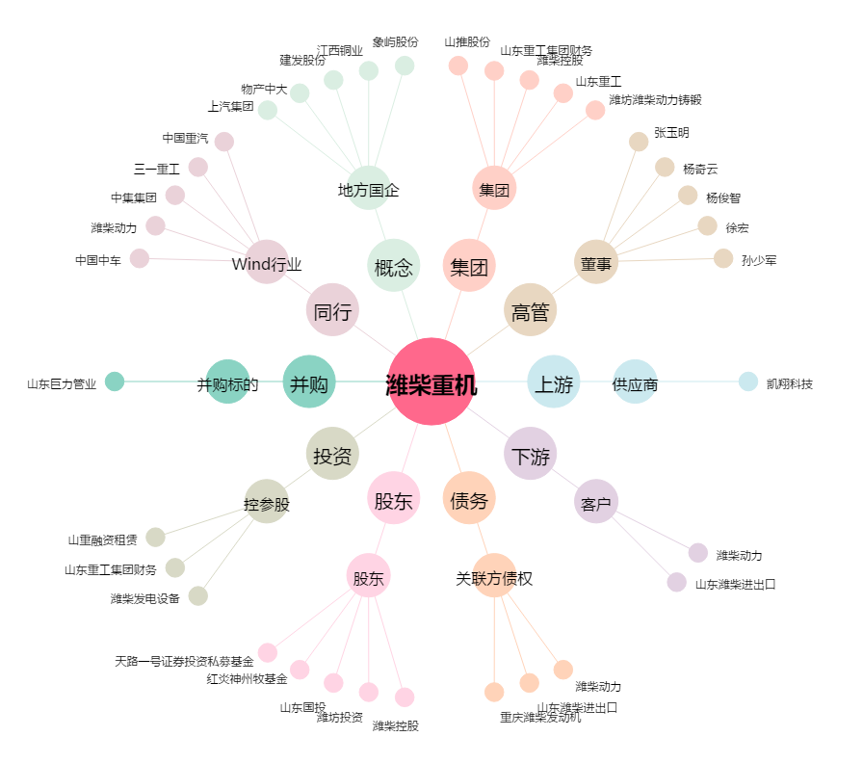
潍柴重机[000880.SZ] - 关系概览图

